Zadanie_1
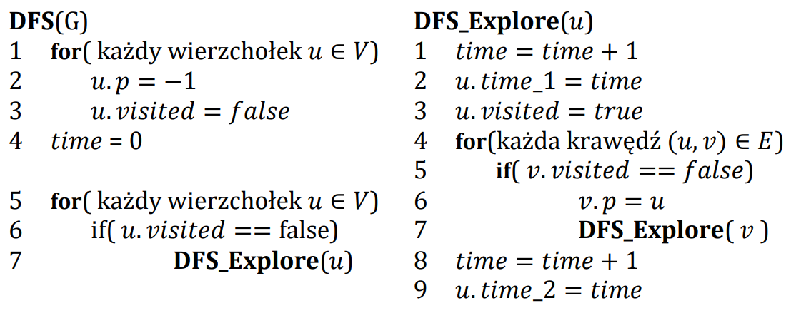

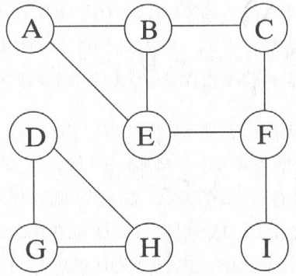
 | A | B | C | D | E | F | G | H | I
visited
p
time_1
time_2

 | Ścieżki
A
B
C
D
E
F
G
H
I

